关系图
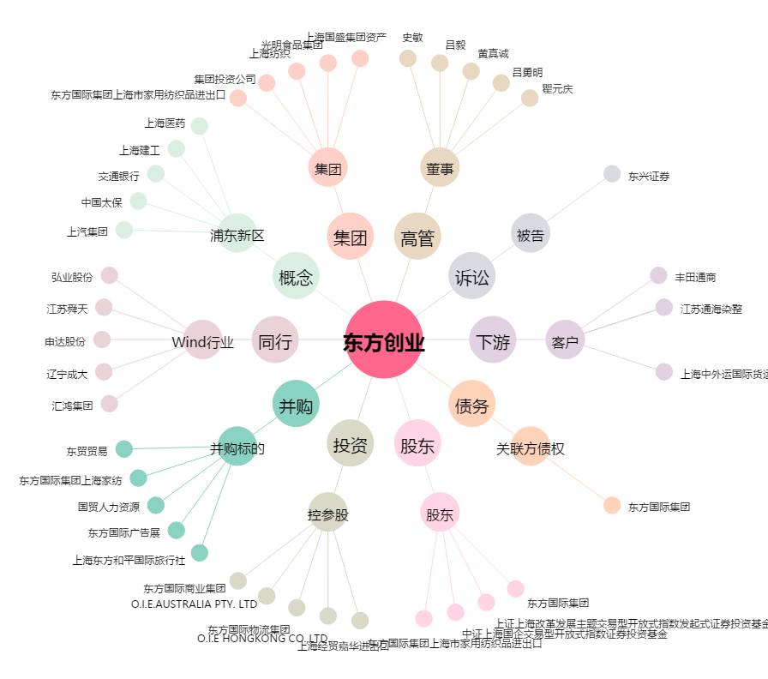
东方创业[600278.SH] - 关系概览图

